说明
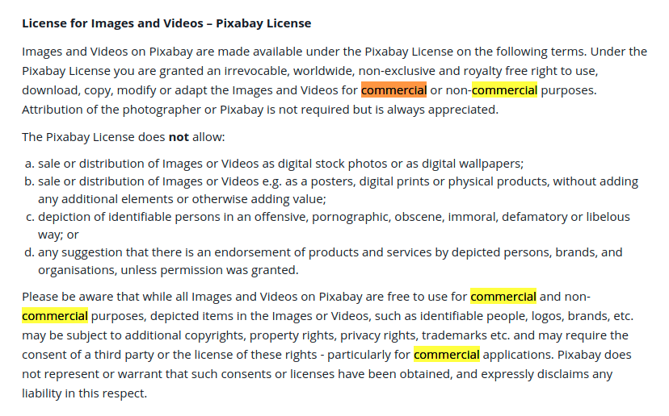
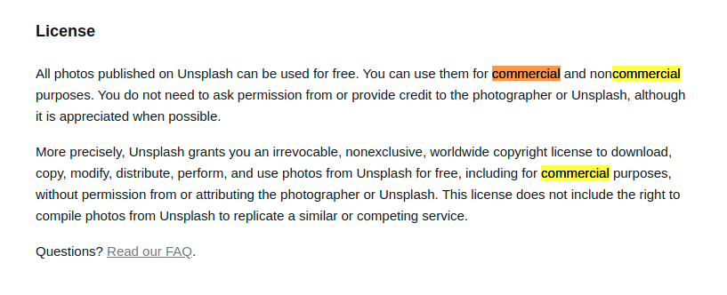
图片网站 1. https://pixabay.com/zh/ 里面会有注释照片是否可用于商业用途，是否需要署名 2. https://unsplash.com/ 里面的图片都可以用于商业用途，且不需要署名

图片存放地址 https://pan.mioffice.cn:443/link/4D2A7A48C1411A38C782E8A553BB5DCB

五言绝句下载链接: https://cnbj2m-fds.api.xiaomi.net/poem-data/poem.txt

